KANO需求分析模型
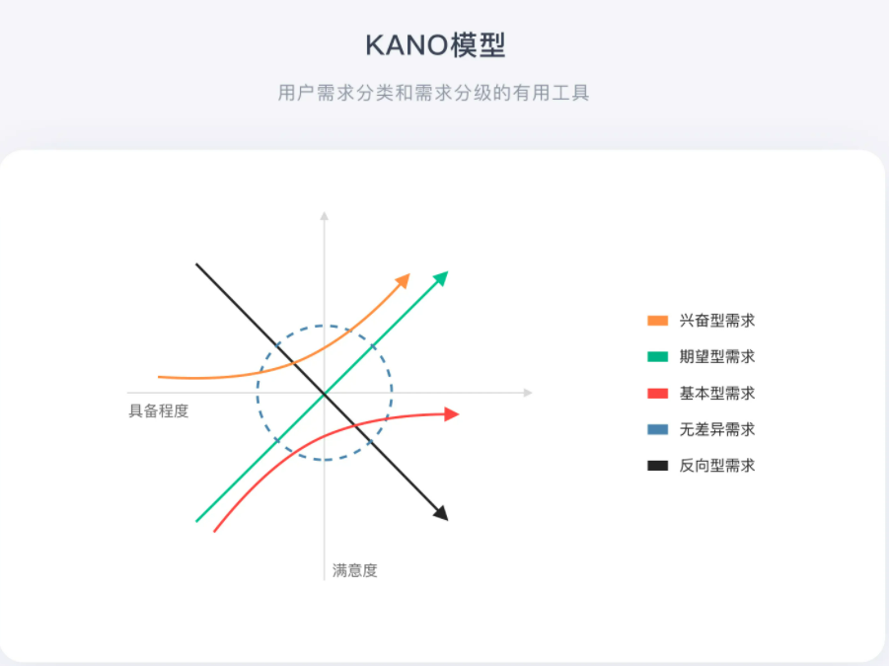
做产品设计时，需要尽量避免无差异型需求、反向型需求，至少做好基本型需求、期望型需求，如果可以的话再努力挖掘兴奋型需求。
1）兴奋型需求 所谓暗处，用户意想不到的，需要挖掘/洞察。若不提供此需求，用户满意度不会降低；若提供此需求，用户满意度会有很大的提升。 当用户对一些产品或服务没有表达出明确的需求时，企业提供给顾客一些完全出乎意料的产品属性或服务行为，使用户产生惊喜，用户就会表现出非常满意，从而提高用户忠诚度。 这类需求往往是代表顾客的潜在需求，企业的做法就是去寻找发掘这样的需求，领先对手。
2）期望型需求 所谓痒点。当提供此需求，用户满意度会提升；当不提供此需求，用户满意度会降低。 它是处于成长期的需求，客户、竞争对手和企业自身都关注的需求，也是体现竞争能力的需求。对于这类需求，企业的做法应该是注重提高这方面的质量，力争超过竞争对手。
3）基本型需求 所谓痛点，对于用户而言，这些需求是必须满足的，理所当然的。当不提供此需求，用户满意度会大幅降低，但优化此需求，用户满意度不会得到显著提升。 对于这类需求，是核心需求，也是产品必做功能，企业的做法应该是注重不要在这方面减分，需要企业不断地调查和了解用户需求，并通过合适的方法在产品中体现这些要求。
4）无差异需求 用户根本不在意的需求，对用户体验毫无影响。 无论提供或不提供此需求，用户满意度都不会有改变。对于这类需求，企业的做法应该是尽量避免。
5）反向型需求 用户根本都没有此需求，提供后用户满意度反而下降。

